Время такта
Лист вычисления времени такта.
Продукт(ы): |  | кирпичная стена | Дата: | 2021-06-30
Линия/РМ: |  | каменщик | Подготовил: | Иванов И.М.
A | Сколько секунд в смене(ах), сек? |  |  |  | =(8,5 ч+7,5 ч) х 60 мин х 60 сек=57600 сек
B | Сколько секунд в смену(ах) уходит на перерывы, сек? |  |  |  | = (30 мин+2 х 10 мин + 10 мин) х 2 х 60 сек= 7200 сек
C | Сколько рабочих секунд в смене (А-В), сек? |  |  |  | =57600 сек -7200 сек=50400 сек
=$\frac{3,78 м^{3}}{3×0,00195 м^{3}}=646 цикла по три кирпича$
D | Укажите общее количество изделий всех типов, которое нужно произвести за смену(D), шт.?
E | Какое время такта (C/D), сек? |  |  |  | =50400 сек/ 646 цикла = 78 сек

Лист наблюдений
 |  | ПОДГОТОВИТЕЛЬНЫЙ ЛИСТ НАБЛЮДЕНИЯ
 |  | Продукт(ы): |  | кирпичная стена | Рабочее место: |  | каменщик | Дата: | 2019-06-30
 |  | № операции:
 |  | Границы | От: | набрать раствор | Время такта: |  | 78 " | Подготовлено: | Иванов И.М.
 |  |  | До: | убрать излишки раствора после укладки кирпича
№ | Общее время цикла | Причина колебаний |  |  | Список рабочих элементов и переходов
1 | 82'' | Слишком много раствора |  |  | 1. положить мастерком раствор из ведра на место укладки для 3х кирпичей 2. распределить равномерно раствор на месте укладки для трех кирпичей - положить мастерок и подойти к месту хранения кирпичей 3. взять3 кирпича - перенести кирпичи к месту укладки 4. взять 1й кирпич, нанести раствор на его торец мастерком 5. уложить 1й кирпич на место укладки 6. взять 2й кирпич, нанести раствор на торец 7.уложить 2й кирпич на место укладки 8. взять 3й кирпич, нанести раствор на торец 9.уложить 3й кирпич на место укладки 10. выровнить кирпичи, постукивая по ним мастерком 11. убрать мастерком излишки раствора в ведро
2 | 120'' | Отвлекли во время цикла
3 | 68''
4 | 70'' | Долго выравнивал кирпичи
5 | 71''
6 | 85'' | Раствора недостаточно
7 | 68''
8 | 71'' | Долго выравнивал кирпичи
9 | 63''
10 | 68''
Колебания, сек |  | 85 " - 63 " = 22 " |  |  | Объяснение условных знаков:
$\frac{22"}{63"}×100\%$ = 36%
Уровень колебаний, % |  |  |  |  |  | - наибольшее время цикла - наименьшее время цикла - ошибка

Карта СР
 |  |  | Карта стандартизированной работы
Продукт(ы): |  | кирпичная стена |  | Рабочее место: |  | каменщик |  |  | Дата: |  | 2019-06-30
№ операции:
Границы | От: | набрать раствор |  | Время такта: |  | 78 " |  |  | Подготовлено: |  | Иванов И.М.
 | До: | убрать излишки раствора после укладки кирпича

3

3 ШТ

РАБОЧЕЕ МЕСТО ПЕРЕМЕЩАЕТСЯ ВДОЛЬ ВОЗВОДИМОЙ СТЕНЫ
1
4
6
8

5
7
9
2
10
1/1
11

 |  |  |  |  | Переходы в цикле |  | Переход в начало цикла | Проверка качества |  | Внимание вопросам безопасности |  | Стандартный запас

Производственная способность
 |  |  | Лист производственной способности оборудования

Участок |  | токарная обработка |  | Необходимое кол-во. изделий в смену, шт |  |  | 510 |  | Дата: | 2019-06-30
Изделие |  | Деталь №1 |  | ФРВ, сек |  |  | 27000 |  | Составил: | Иванов И.М.
Порядок операций | Наименование операций |  | Модель станка | Базовое время |  |  | Замена инструмента |  | Производственная способность, шт | Графическое отображение Ручная работа Машинная работа
$$\frac{ФРВ}{Г+\sum{Е/Д}}$$
 |  |  |  | Время ручной работы, сек | Время машинной работы, сек | Общее время, сек | Переодич. (кол-во. деталей) | Время замены, сек
 |  |  |  | А | В | Г | Д | Е
010 | Токарная обработка |  | Станок №1 | 20 | 45 | 45 | 100 | 600 | 600/100=6
 |  |  |  |  |  |  | 20 | 5 | 5/20=0,25
 |  |  |  |  |  |  | 200 | 150 | 150/200=0,75
 |  |  |  |  |  |  |  |  | 27000/(45+6+0,25+0,75)=519
010 | Токарная обработка |  | Станок №2 | 60 | 120 | 180 | 100 | 30 | 30/100=0,3
 |  |  |  |  |  |  | 60 | 120 | 120/60=2
 |  |  |  |  |  |  |  |  | 27000/(180+0,3+2)=148

Объедененная таблица (1 опер)
Объединённая таблица стандартизированной работы

Продукт(ы): |  |  | Жил дом проект № П II-97 |  |  |  |  | Рабочее место: |  |  | Каменщики |  |  |  |  |  |  |  |  |  |  |  | Дата: |  |  |  |  | 2019-06-30 |  |  |  |  |  |  |  |  |  | Ручная раб.
№ операции: |  |  | Кладка 1/2 кирпича |  |  |  |  |  |  |  |  |  |  |  |  |  |  |  |  |  |  |  |  |  |  |  |  |  |  |  |  |  |  |  |  |  |  | Автом. раб.
Границы |  | От: | набрать раствор |  |  |  |  | Время такта: |  |  | 78 " |  |  |  |  |  |  |  |  |  |  |  | Подготовлено: |  |  |  |  | Иванов И.М. |  |  |  |  |  |  |  |  |  | Переход
 |  | До: | убрать излишки раствора после укладки кирпича |  |  |  |  |  |  |  |  |  |  |  |  |  |  |  |  |  |  |  |  |  |  |  |  |  |  |  |  |  |  |  |  |  |  | Ожидание
№ п/п. | Наименование выполняемых элементов |  |  |  | Время |  |  |  |  |  |  |  | Цена деления = |  |  |  | 1 | "
 |  |  |  |  | Руч. раб. | Авто. раб. | Ожид. |  | Пере-ход |  |  | 10'' |  |  | 20'' |  |  |  | 30'' |  | 40'' |  |  | 50'' |  | 60'' |  |  | 70'' |  | 80'' |  | 90'' |  | 100'' |  | 110''
 |  |  |  |  |  |  |  |  |  | 5'' |  |  |  | 15'' |  | 25'' |  |  |  | 35'' |  | 45'' |  |  | 55'' |  | 65'' |  |  | 75'' |  | 85'' |  | 95'' |  | 105'' |  |  | 115''

1 | положить мастерком раствор из ведра на место укладки для 3х кирпичей |  |  |  | 8''

2 | распределить равномерно раствор на месте укладки для трех кирпичей |  |  |  | 5''
 |  |  |  |  |  |  |  |  | 4''
3 | взять3 кирпича |  |  |  | 6''

4 | взять 1й кирпич, нанести раствор на его торец мастерком |  |  |  | 5''
 |  |  |  |  |  |  |  |  | 5''
5 | уложить 1й кирпич на место укладки |  |  |  | 3''

6 | взять 2й кирпич, нанести раствор на торец |  |  |  | 4''

7 | уложить 2й кирпич на место укладки |  |  |  | 4''

8 | взять 3й кирпич, нанести раствор на торец |  |  |  | 3''

9 | уложить 3й кирпич на место укладки |  |  |  | 3''

Tожидания=15"
10 | выровнить кирпичи, постукивая по ним мастерком |  |  |  | 8''

11 | убрать мастерком излишки раствора |  |  |  | 5'' |  | 15''

 |  |  |  | Итого: | 54'' | 0'' | 15'' |  | 9''

Объедененная таблица (2 опер)
Объединённая таблица стандартизированной работы

Продукт(ы): |  |  | Жил дом проект № П II-97 |  |  |  |  | Рабочее место: |  |  | Каменщики |  |  |  |  |  |  |  |  |  |  |  | Дата: |  |  |  |  | 2019-06-30 |  |  |  |  |  |  |  |  |  | Ручная раб.
№ операции: |  |  | Кладка 1/2 кирпича |  |  |  |  |  |  |  |  |  |  |  |  |  |  |  |  |  |  |  |  |  |  |  |  |  |  |  |  |  |  |  |  |  |  | Автом. раб.
Границы |  | От: | набрать раствор |  |  |  |  | Время такта: |  |  | 78 сек |  |  |  |  |  |  |  |  |  |  |  | Подготовлено: |  |  |  |  | Иванов И.М. |  |  |  |  |  |  |  |  |  | Переход
 |  | До: | убрать излишки раствора после укладки кирпича |  |  |  |  |  |  |  |  |  |  |  |  |  |  |  |  |  |  |  |  |  |  |  |  |  |  |  |  |  |  |  |  |  |  | Ожидание
№ п/п. Опер. | Наименование выполняемых элементов |  |  |  | Время |  |  |  |  |  |  |  | Цена деления = |  |  |  | 1 | "
 |  |  |  |  | Руч. раб. | Авто. раб. | Ожид. |  | Пере-ход |  |  | 10'' |  |  | 20'' |  |  |  | 30'' |  | 40'' |  |  | 50'' |  | 60'' |  |  | 70'' |  | 80'' |  | 90'' |  | 100'' |  | 110''
 |  |  |  |  |  |  |  |  |  | 5'' |  |  |  | 15'' |  | 25'' |  |  |  | 35'' |  | 45'' |  |  | 55'' |  | 65'' |  |  | 75'' |  | 85'' |  | 95'' |  | 105'' |  |  | 115''

Tцикла 1 опер=39 "
1.1 | положить мастерком раствор из ведра на место укладки для 3х кирпичей |  |  |  | 8'' |  | 6''

1.2 | распределить равномерно раствор на месте укладки для трех кирпичей |  |  |  | 5''

1.3 | взять3 кирпича |  |  |  | 4''

1.4 | уложить 1й кирпич на место укладки |  |  |  | 6''

1.5 | взять 2й кирпич, нанести раствор на торец |  |  |  | 5''

1.6 | уложить 2й кирпич на место укладки |  |  |  | 5''

1.7 | взять 3й кирпич, нанести раствор на торец |  |  |  | 3''

1.8 | уложить 3й кирпич на место укладки |  |  |  | 4'' |  | 36''

2.1 | взять3 кирпича |  |  |  | 4''
 |  |  |  |  |  |  |  |  | 4''
2.2 | положить кирпичи рядом с каменщиком №1 |  |  |  | 7'' |  | 21''

2.3 | выровнить кирпичи, постукивая по ним мастерком |  |  |  | 12''
Tцикла 2 опер=55 "
2.4 | убрать мастерком излишки раствора |  |  |  | 4'' |  | 25''

 |  |  |  | Итого: | 67'' | 0'' | 88'' |  | 4''

Диаграмма
 |  | Диаграмма сбалансированной работы
Дата |  |  | 2019-06-30
 |  |  |  | Колебания | Цикл.р. + Период.р. |  |  | = | кол-во человек
Участок |  |  | Укладка кирпичной стены | Периодическая работа | Время такта
 |  |  |  | Цикл. работа
 |  |  |  |  | 63 | + | 12.6 | = | 0.97
 |  |  |  |  | 78

 | 120''

 | 115''

 | 110''

 | 105''

 | 100''

колебания = 37''
 | 95''

 | 90''

 | 85''

время такта=78''
Периодическая работа =12,6''
 | 80''

 | 75''
убрать мастерком излишки раствора

11.

 | 70''
Время (сек.)

выровнить кирпичи, постукивая по ним мастерком

время цикла=63''
 | 65''
10.

уложить 3й кирпич на место укладки
 | 60''

9.

взять 3й кирпич, нанести раствор на торец
 | 55''

8.

 | 50''

уложить 2й кирпич на место укладки
7.

 | 45''

взять 2й кирпич, нанести раствор на торец

6.
 | 40''

уложить 1й кирпич на место укладки
 | 35''
5.

 | 30''
взять 1й кирпич, нанести раствор на его торец мастерком

4.

 | 25''

перенести кирпичи к месту укладки

распределить равномерно раствор на месте взять 3 кирпича
3.
 | 20''

 | 15''

распределить равномерно раствор на месте укладки для трех кирпичей
положить мастерок в ведро и подойти к месту хранения кирпичей

2.
 | 10''

положить мастерком раствор на место укладки для 3-х кирпичей
 | 5''

1.

 | 0''

Оператор (ы)

Отчет об улучшении
 |  | Отчет о внедрении улучшения

Участок: | каменщик |  |  | Операция: |  |  |  | Дата: |  | 2019-06-30 |  | №
Направленность: | производительность |  |  | Виды потерь: |  | лишний этап обработки |  | Подготовлено: |  | Иванов И.М.
До усовершенствования |  |  |  | Эскиз (фото) |  |  |  | После усовершенствования
Поверхность В
Поверхность А

Поверхность А
Поверхность В

Проблема |  |  |  |  | Внедренное изменение |  |  |  | Результат
Каменщик тратит много времени на выравнивание кирпичей, |  |  |  |  | 1. Изготовлен деревянные шаблоны для равномерного |  |  |  | Снижено время цикла за счет снижения колебаний и времени
подстукивая мастерком в нескольких точках каждого кирпича, |  |  |  |  | нанесения раствора на поверхности А и В. |  |  |  | выполнения элементов работы, связанных с выравниванием
(3-5 удара на один кирпич) из-за неравномерного слоя |  |  |  |  | 2. Каменщик кладет раствор на шаблоны и выравнивает его |  |  |  | кирпичей.
раствора на поверхностях А и В. |  |  |  |  | заподлицо мастерком.
Толщина слоя зависит от квалификации каменщика, есть риск |  |  |  |  | Толщина слоя раствора постоянна и определяется высотой
недостаточной толщины раствора для сцепки кирпичей, либо |  |  |  |  | выступа шаблона над поверхностью кирпича.
излишней толщины раствора, приводящей к повышенному
расходу материала.
 |  |  | До |  |  |  | ЦЕЛЬ |  |  |  | ФАКТ
 |  |  | 30 сек |  |  |  | 10 сек |  |  |  | 4 сек

СОП
СТАНДАРТ ОПЕРАЦИОННОЙ ПРОЦЕДУРЫ

Цех |  | Жилой дом проект №П II-97 |  |  |  |  |  |  | УТВЕРЖДАЮ:
Участок/Бригада |  | Каменщики |  |  |  |  |  |  | Директор по производству
Операция: |  | Укаладка кирпича
№ документа |  | 1-2 |  |  |  |  |  |  | _______________________
Время цикла, сек |  | 37
Исполнители |  |  |  | Разработал |  | Согласовано | Лист/ листов | Средства индивидуальной защиты
I | Каменщик |  | Должность | Прораб |  | Нач. ПТО
II | Помощник каменщика |  | ФИО | Иванов А.И. |  | Дятлов А.Ю.
III |  |  | Подпись
IV |  |  | Дата | 2019-06-30 |  | 2019-06-30 | 1/2
№ | Основные этапы |  | Ключевые моменты |  | Причины выделения ключевых моментов | Инструмент | Время, сек. | Иллюстрация / Схема
1 | Набрать и положить левой рукой мастерком раствор из ведра на место укладки три раза. |  | Укладку раствора проводить вплотную к предыдущей кучке. |  | Укаладка раствора с пустыми промежутками усложнит выравнивание кирпичей. | Мастерок | 4 | 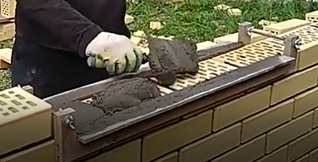
2 | Распределить равномерно раствор по шаблону |  | Слой раствора должен иметь равномерную толщину вровень с выотой шаблона. |  | Укладка не по уровню шаблона усложнит выравнивание кирпичей и приведет либо к перерасходу раствора, либо к недостаточной прочности возводимой стены. | Мастерок, шаблон №1 | 6 | 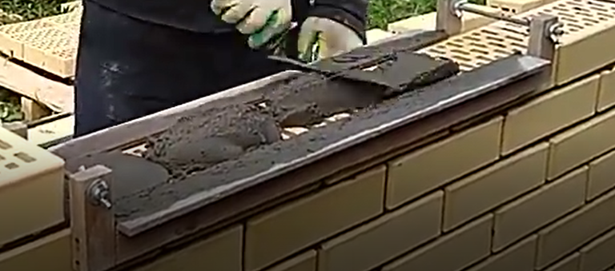 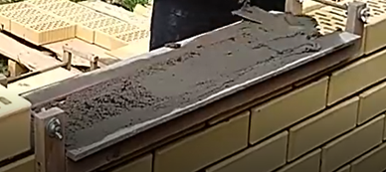
3 | Передвинуть шаблон №1 правой рукой на расстояние, соответствующее длине кирпичей укаладыемых за цикл. |  |  |  |  | Вручную | 2 | 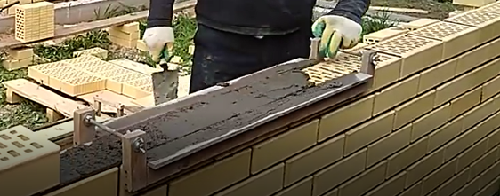
6 | Уложить кирпич на место укладки |  | кирпич укладывается вровень с предыдущим рядом |  | неровная укладка приведет к потерям времени на последующее выравнивание | Вручную | 2 | 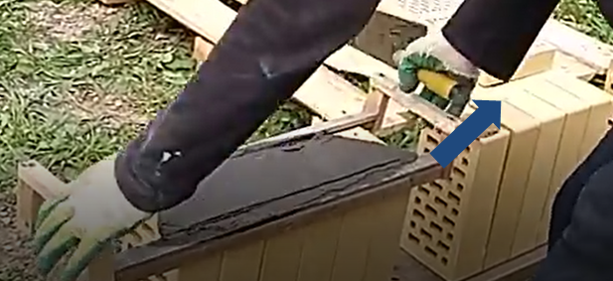 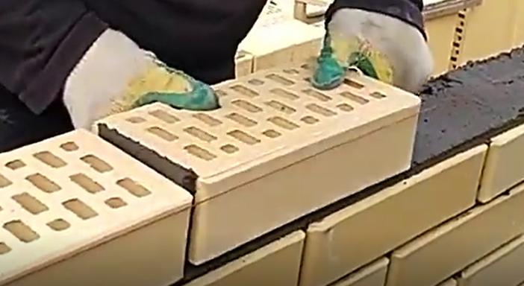
7 | Прижать кирпичи одним ударом по его поверхности |  | кирпич должен быть установлен на одинаковом уровне с предыдущим кирпичом |  | неровная укладка приведет к потерям времени на последующее выравнивание | Вручную | 5 | 